Конкуренты
приложения/характ. | AI | ручное редактирование | удобный интерфейс | 3D-модель | поделиться своим дизайном | рендеринг | виртуальный обход | каталог объектов | сохранение | собственноручная окраска объектов | набор готовых дизайнов | привязанность к магазину с возможностью покупки
прямые конкуренты
Planoplan | - | 7.00 | 8.00 | 9.00 | - | - | 8.00 | 7.00 | 5.00 | 8.00 | 5.00 | -
Planner 5D | - | 9.00 | 8.00 | 9.00 | 4.00 | 6.00 | 9.00 | 7.00 | 8.00 | 8.00 | 7.00 | -
потенциальные
Amazon Showroom | 3.00 | 4.00 | 4.00 | - | 7.00 | 3.00 | - | 8.00 | 5.00 | 4.00 | - | 9.00
наш проект
HomeDesignerAI | 9.00 | 9.50 | 9.00 | 10.00 | 10.00 | 9.00 | 10.00 | 10.00 | 9.50 | 9.50 | 9.00 | 10.00
Оценка абсолютной реализации
 | Planoplan | Planner 5D | Amazon Showroom | наш проект
AI | 0.00 | 0.00 | 3.00
ручное редактирование | 7.00 | 9.00 | 4.00
удобный интерфейс | 8.00 | 8.00 | 4.00
3D-модель | 9.00 | 9.00 | 0.00
поделиться своим дизайном | 0.00 | 4.00 | 7.00
рендеринг | 0.00 | 6.00 | 3.00
виртуальный обход | 8.00 | 9.00 | 0.00
каталог объектов | 7.00 | 7.00 | 8.00
сохранение | 5.00 | 8.00 | 5.00
собственноручная окраска объектов | 8.00 | 8.00 | 4.00
набор готовых дизайнов | 5.00 | 7.00 | 0.00
привязанность к магазину с возможностью покупки | 0.00 | 0.00 | 9.00

Канва
ЦА - дети и подростки (8-18)
ЦА - дети и подростки (8-18) | ручное редактирование | поделиться своим дизайном | виртуальный обход | каталог объектов | сохранение | собственноручная окраска объектов | набор готовых дизайнов | привязанность к магазину с возможностью покупки
прямые конкуренты
Planoplan | 75.00 | 0.00 | 85.00 | 70.00 | 40.00 | 85.00 | 50.00 | 0.00
Planner 5D | 95.00 | 30.00 | 95.00 | 70.00 | 60.00 | 85.00 | 65.00 | 0.00
потенциальные
Amazon Showroom | 35.00 | 50.00 | 0.00 | 50.00 | 40.00 | 30.00 | 0.00 | 50.00
наш проект
HomeDesignerAI | 90.00 | 80.00 | 100.00 | 90.00 | 70.00 | 90.00 | 85.00 | 60.00

ЦА - студенты и молодые люди(18-24)
ЦА - студенты и молодые люди(18-24) | ручное редактирование | поделиться своим дизайном | виртуальный обход | каталог объектов | сохранение | собственноручная окраска объектов | набор готовых дизайнов | привязанность к магазину с возможностью покупки
прямые конкуренты
Planoplan | 80.00 | 0.00 | 85.00 | 75.00 | 50.00 | 85.00 | 60.00 | 0.00
Planner 5D | 95.00 | 40.00 | 95.00 | 80.00 | 65.00 | 90.00 | 75.00 | 0.00
потенциальные
Amazon Showroom | 40.00 | 45.00 | 0.00 | 60.00 | 40.00 | 30.00 | 0.00 | 60.00
наш проект
HomeDesignerAI | 95.00 | 90.00 | 100.00 | 100.00 | 90.00 | 95.00 | 95.00 | 90.00

ЦА -работающие(24-55)
ЦА -работающие(24-55) | ручное редактирование | поделиться своим дизайном | виртуальный обход | каталог объектов | сохранение | собственноручная окраска объектов | набор готовых дизайнов | привязанность к магазину с возможностью покупки
прямые конкуренты
Planoplan | 85.00 | 0.00 | 90.00 | 80.00 | 55.00 | 85.00 | 70.00 | 0.00
Planner 5D | 95.00 | 45.00 | 95.00 | 85.00 | 70.00 | 90.00 | 80.00 | 0.00
потенциальные
Amazon Showroom | 50.00 | 45.00 | 0.00 | 70.00 | 40.00 | 40.00 | 0.00 | 80.00
наш проект
HomeDesignerAI | 95.00 | 90.00 | 100.00 | 100.00 | 95.00 | 100.00 | 100.00 | 95.00

ЦА -дизайнеры интерьеров
ЦА -дизайнеры интерьеров | ручное редактирование | поделиться своим дизайном | виртуальный обход | каталог объектов | сохранение | собственноручная окраска объектов | набор готовых дизайнов | привязанность к магазину с возможностью покупки
прямые конкуренты
Planoplan | 80.00 | 0.00 | 85.00 | 85.00 | 55.00 | 85.00 | 40.00 | 0.00
Planner 5D | 90.00 | 45.00 | 95.00 | 80.00 | 65.00 | 90.00 | 45.00 | 0.00
потенциальные
Amazon Showroom | 30.00 | 20.00 | 0.00 | 40.00 | 20.00 | 25.00 | 0.00 | 10.00
наш проект
HomeDesignerAI | 95.00 | 95.00 | 95.00 | 100.00 | 95.00 | 100.00 | 90.00 | 40.00

UCM
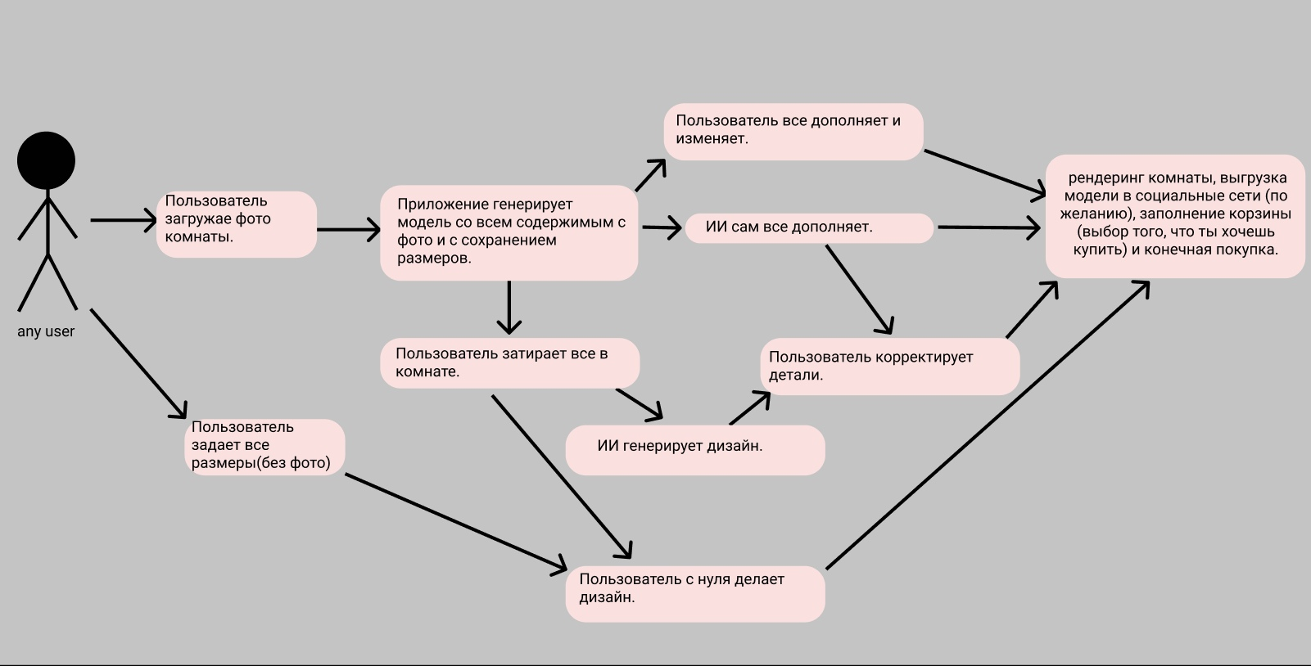

GRL
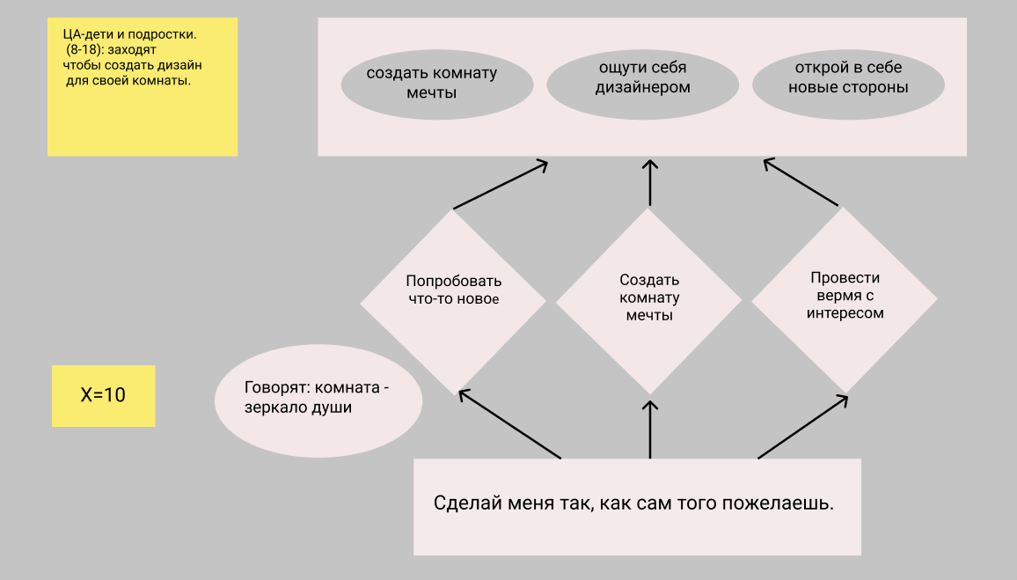
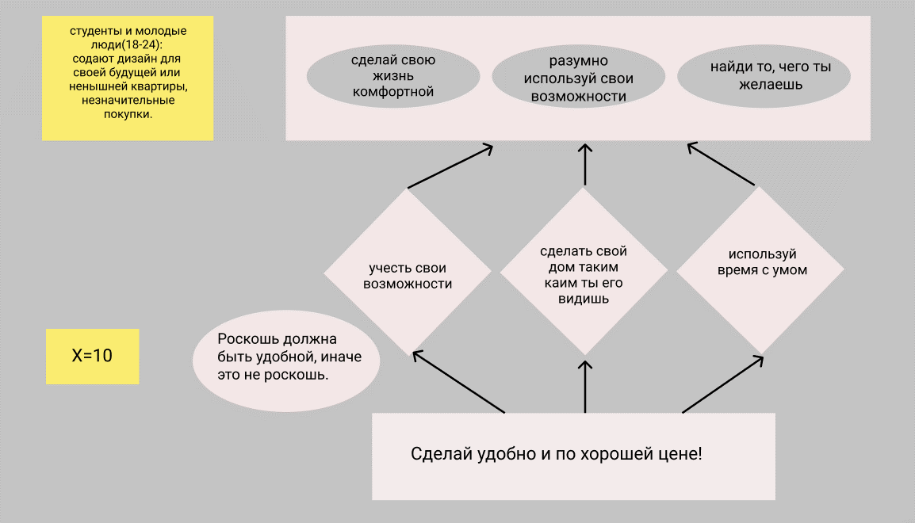

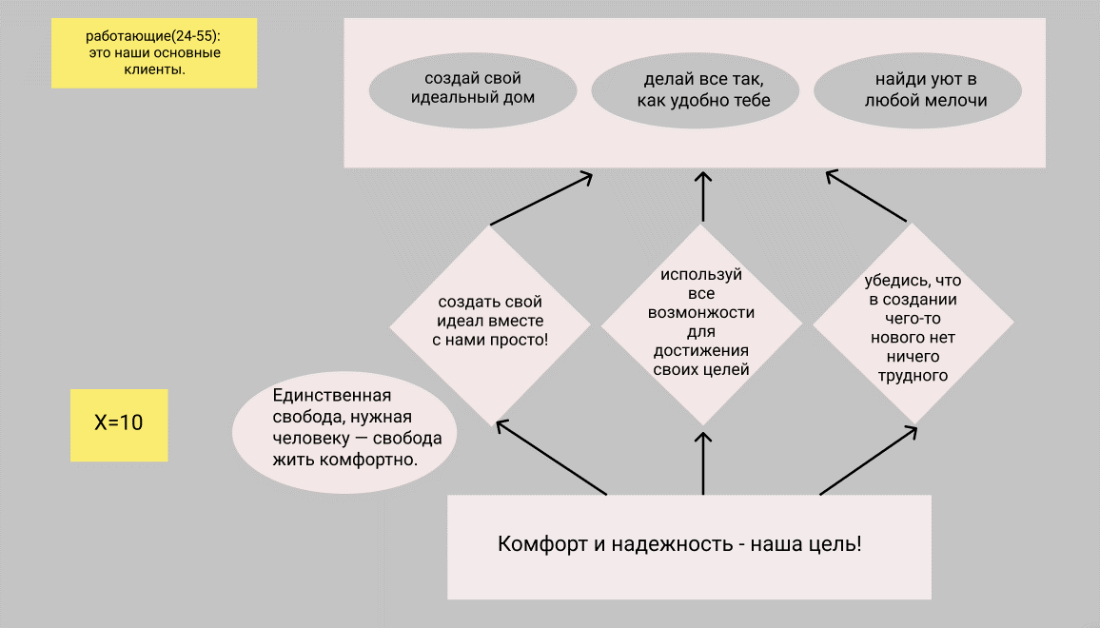
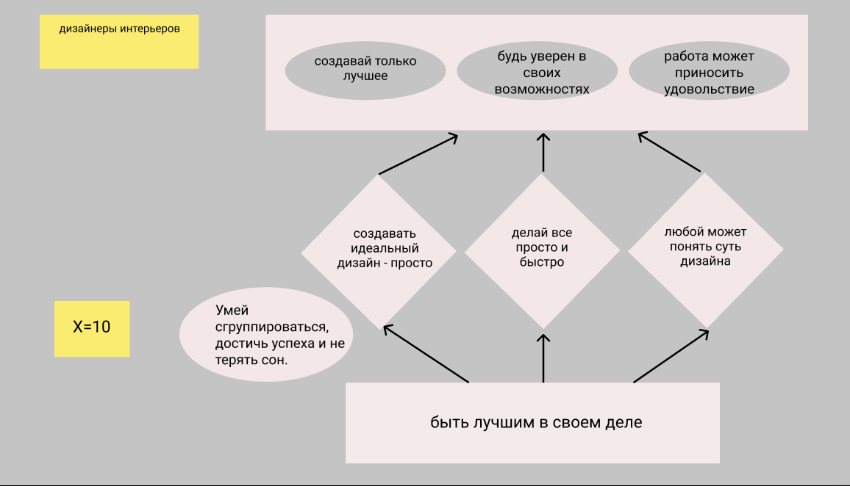

Wordley map
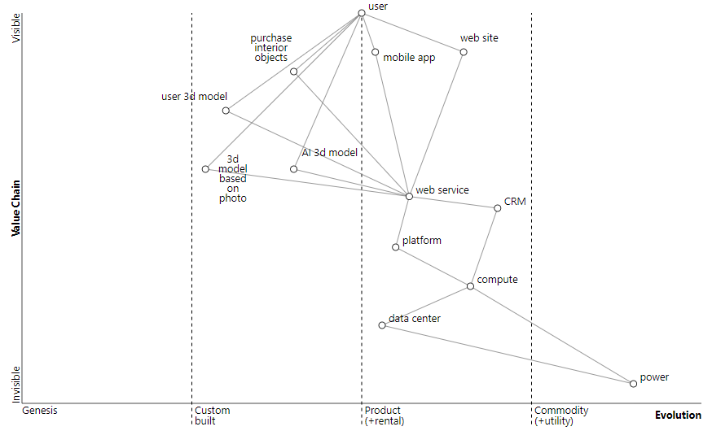

Форсайт
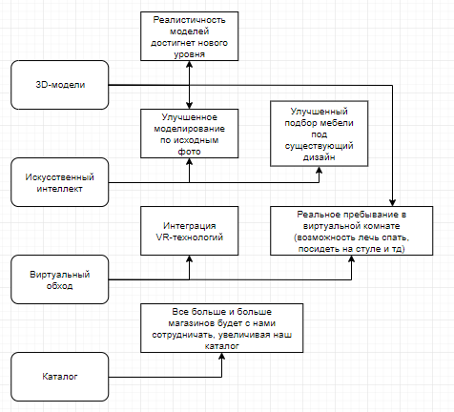

Unit Economy
LTV >= 3 * CAC | Если это неравенство выполняется, то unit-economy масштабируется!!!
CAC - стоимость для привлечения одного клиента |  | Канал | Расходы | Деньги
LTV - доход с вычетом внешних расходов |  | Социальные сети | Заказ рекламы у попул. групп | 1000$ | Распространение нашего сервиса и
 |  |  | Покупка раскученной группы | 1000$ | продвижение в социальных сетях.
Возможные каналы привлечения клиентов: |  |  | Сумма: 2000$
Социальные сети |  | Наружная реклама | Стоимость аренды | 800$ | Баннеры, плакаты по городу.
Наружная реклама |  |  | Стоимость баннера | 100$
Youtube канал |  |  | Обслуживание | 20$
От магазинов-сотрудников |  |  | Сумма: 920$
Риелторы |  | Youtube канал | Зарплата сотруднику | 500$ | Раскрутка своего Youtube канала и

 |  |  | Аниматоры | 500$ | пополнение контента о новых
 |  |  | Раскрутка | 1000$ | штуках.
 |  |  | Сумма: 2000$
 |  | Магазины-сотрудники | Магазинам выгодно сотрудничать с нами и мы им не платим | FREE | Магазины, у которых мы берем
 |  |  |  |  | каталоги товаров.
 |  |  | Сумма: FREE
 |  | Риелторы | Оплата рекламы | 300$ | Ребята, которые рекомендуют нас людям,
 |  |  | Сумма: 300$ |  | которые покупают пустую квартиру.

Бизнес процессы
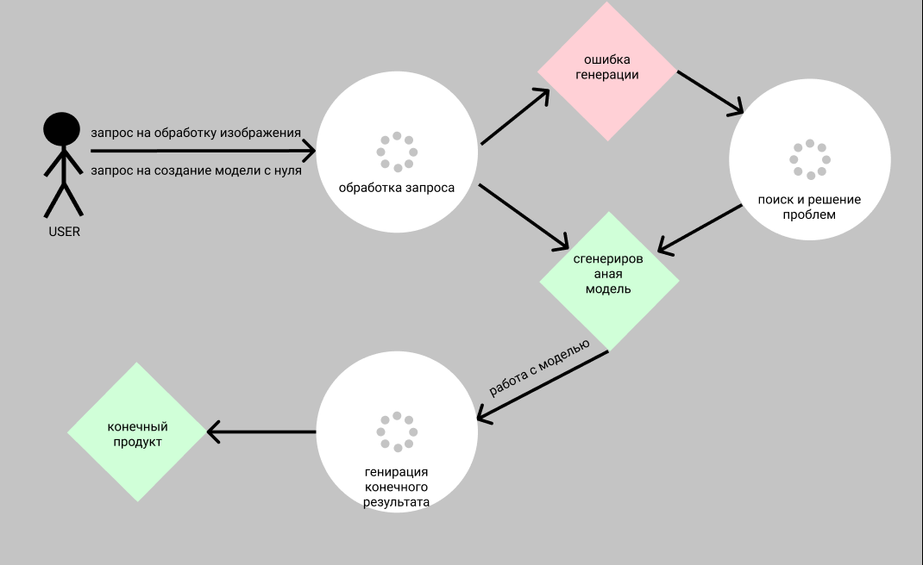
1)Проблема корректности запросов пользователя
Решение: Поиск некорректных данных.
а) Переработка некорректных данных с помощью ИИ.
б) Отправка ответа о некоррекности данных и запрос
на корректирование данных.

2) Проблема взаимодействие с редактором моделей.
Решение: а) Хорошая документация.
 | б)Прохождение стартового обучения.

3)Проблема скорости обработки запросов.
Решение: | а) возможные развлечения на время ожидания,
 | дополнительные гайды для начинающих.
 | б)расширение базы всевозможных шаблонов моделей

